Matriz
 |  |  |  | MATRIZ INVENTARIO DE PRODUCTOS QUMICOS |  |  |  |  |  |  |  |  |  |  |  |  |  | CODIGO | MZ-GH-002

 |  |  |  |  |  |  |  |  |  |  |  |  |  |  |  |  |  | VERSION | 001

N° | NOMBRE DEL PRODUCTO | MSDS | PRINCIPIO ACTIVO | CLASE | PICTOGRAMA NFPA 704 | PALABRA DE ADVERTENCIA | INDICACION DE PELIGROS |  |  |  |  | PROVEDOR O FABRICANTE | ELEMENTOS DE PROTECCIÓN PERSONAL |  |  |  |  | UBICACIÓN FDS | OBSERVACIONES
 |  |  |  |  |  |  |  | PREVENCION | INTERVENCION | ALMACENAMIENTO | ELIMINACION |  | GAFAS | GUANTES | P. RESPIRATORIA | BOTAS | TRAJE

1 | ACPM | SI | Mezcla compleja de hidrocarburos C9 y C20, principalmente alifaticosy en menor proporcion olefinidos nafteicos aromaticos. | 3 | 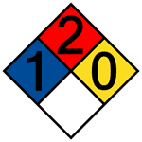 | Peligro | Puede encender por calor, chispa, llama o descarga electrostatica | Mantenga alejado de toda fuente de ignición, calor, ignición, generación de electricidad estatica y materiales incompatibles. | Restrinja el acceso a personas innecesarias. En caso de exposicion demostrada o supuesta. Consultar un medico. | Almacenar en un lugar seco y bien ventilado, lejos de fuentes de ignición y calor | Eliminar el contenido / recipiente. | EXXON MOBILE COLOMBIA | Gafas de seguridad | Nitrilo | Respirador con cartucho si la concentracion excede los limites | De seguridad | De trabajo | C:\Users\coord.calidad\Desktop\INFO BACKUP\TAREAS\SyST OK\HOJAS DE SEGURIDAD PRODUCTOS BODEGA\Ficha Tecnica ACPM.pdf
2 | ACEITE PARA MOTOR | SI | Base lubricante y aditivos. Ditiofosfato alquilico de zinc 1,00-2,40% | N/A | 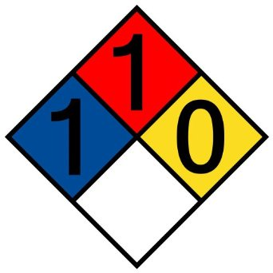 | Atención | Puede irritar las vias respiratoria | Mantener/Almacenar alejado de ropa/materiales combustibles Evitar todo contacto con los ojos, la piel o la ropa. en caso de contacto con la piel lavar con abundante agua. | En caso de contacto con la piel En caso de inhalacion | Almacenar a una temperatura que no exceda 48.37 C/ Mantener fresco. | Eliminar el contenido / recipiente. |  | Gafas de seguridad con protectores laterales. | Nitrilo | N/A | De seguridad | De trabajo
3 | ACEITE HIDRAULICO | SI | Aceite base intercambiable de baja viscosidad (<20,5 mm²/s a 40°C) * | N/A | 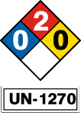 | Atención | Puede irritar las vias respiratoria | Mantener/Almacenar alejado de ropa/materiales combustibles . Evitar todo contacto con los ojos, la piel o la ropa. en caso de contacto con la piel lavar con abundante agua. | En caso de contacto con la piel En caso de inhalacion | Almacenar a una temperatura que no exceda 48.37 C/ Mantener fresco. | Eliminar el contenido / recipiente. |  | Gafas de seguridad | Caucho | N/A | De seguridad | De trabajo
4 | ADITIVO RADIADOR | SI | Polímero Aniónico | N/A | 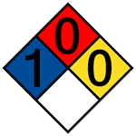 | No peligroso | No contiene componentes peligrosos pero debe darse un manejo delicado. Contiene etilenglicol en concentración de acuerdo a ASTM D 3306. | Refrigerar y evitar la acumulación de lodos, inhibir la corrosión, anticongelante, lubricante de la bomba de agua, antincrustante y ajustador de pH, en los sistemas de refrigeración de motores a combustión para automóviles y motores de servicio liviano | INGESTIÓN: No inducir al vomito, tomar abundante agua. Acudir al médico inmediatamente. PIEL: Quite la ropa contaminada, lave con abundante agua y acuda al médico si hay irritación. INHALACIÓN: Trasladar al aire fresco, sin embargo, no se espera que por esta vía presente riesgo. OJOS: Lave con abundante agua por varios minutos; remueva los lentes de contacto si los usa. | Mantener en un lugar fresco y envase bien cerrado. Almacene a temperatura menor de 45° C | Líquido, 100 % soluble en agua, si entra en el suelo se absorberá en sus partículas perdiendo su movilidad. |  | Usar gafas protectoras | Usar guantes de protección en nitrilo | No requerida. En ambientes cerrados, usar combinación adecuada de mascara y filtro, no requiere combinación mecánica | De seguridad | De trabajo | C:\Users\coord.calidad\Desktop\INFO BACKUP\TAREAS\SyST OK\HOJAS DE SEGURIDAD PRODUCTOS BODEGA\9011026-ADITIVO RADIADOR.pdf
5 | PLASTIFLEX | SI | Destilados del petroleo, Aceite lubricante, hidrocarburos aromaticos | N/A |  | Atención | Se considera esta sustancia baja en toxicidad | Mantener alejado de ropa o materiales combustibles. | Por ingestion: No inducir al vomito, vigilar por dificultad respiratoria y acudir de inmediato al medico. Por contacto: Retirar a la victima de la fuente de exposicion, si no esta respirando asegurarse de brindar asistencia cardiopulmonar | Se deberá evitar los extremos de temperatura durante el almacenamiento, no fumar en areas cercanas a su almacenamiento | No cortar o moler los recipientes vacios ya que pueden contener residuos o vapores toxicos |  | Gafas de seguridad | Caucho | Tapabocas o mascarilla | De seguridad | De trabajo | C:\Users\coord.calidad\Desktop\INFO BACKUP\TAREAS\SyST OK\HOJAS DE SEGURIDAD PRODUCTOS BODEGA\9090261- PLASTIFLEX.pdf
6 | LIMPIADOR DE ELECTRICO | SI | Aerosoles inflamables, Gases a presion | N/A | 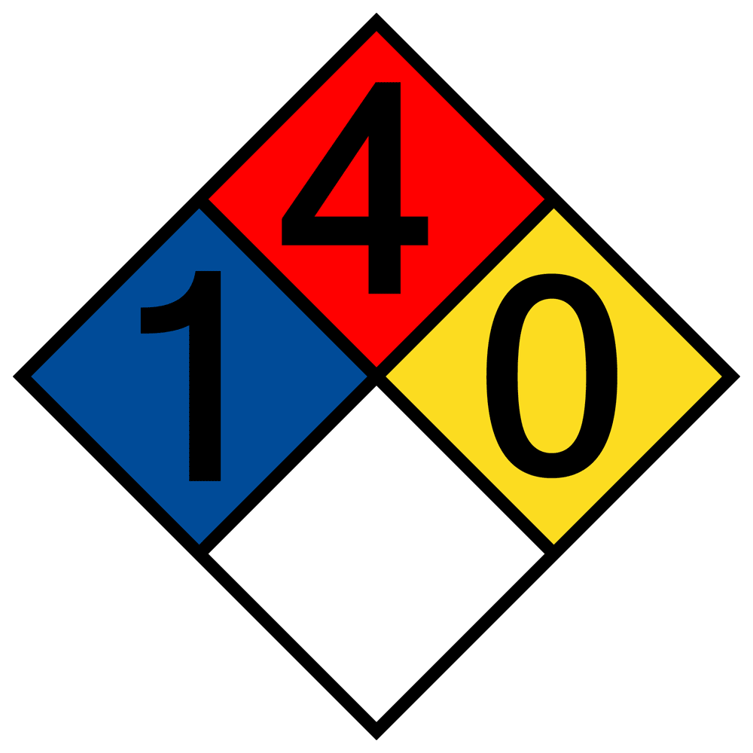 | Peligro | Aerosol extremadamente inflamable. Contiene gas a presión; puede explotar si se calienta. Puede ser mortal en caso de ingestión y de penetración en las vías respiratorias. | Mantener alejado del calor/de chispas/de llamas al descubierto/de superficies calientes. – No fumar. No vaporizar sobre una llama al descubierto o cualquier otra fuente de ignición. No aplique el producto sobre un equipo conectado. Recipiente a presión: No perforar ni quemar, incluso después del uso. Apague todas las llamas, pilotos y calefactores. El vapor se acumulará rápidamente y puede inflamarse. Utilice solo con ventilación adecuada | En caso de Inhalación: Transportar a la víctima al aire libre y mantenerla en reposo una posición que le facilite la respiración. En caso de contacto con los ojos: Enjuagar con agua. Busque atención médica si la irritación se desarrolla y persiste En caso de ingestión: Llame al médico o centro de control de intoxicaciones inmediatamente. Enjuagarse la boca. No inducir el vómito. En caso de vómito, colocar la cabeza a un nivel más bajo que el estómago para evitar que el vómito entre en los pulmones | Recipiente a presión. Protéjalo de los rayos solares y evite exponerlo a temperaturas superiores a 50 °C. No punzar, incinerar ni aplastar. No manipule ni guarde cerca del fuego, calor u otras fuentes de ignición. Este material puede acumular cargas estáticas que pueden causar chispas y volverse una fuente de ignición. Evitar los productores de chispas | Eliminar el contenido / recipiente. |  | Gafas de seguridad con protectores laterales. | Nitrilo | N/A | De seguridad | De trabajo | C:\Users\coord.calidad\Desktop\INFO BACKUP\TAREAS\SyST OK\HOJAS DE SEGURIDAD PRODUCTOS BODEGA\9091003-LIMPIADOR ELECTRONICO.pdf
7 | ADHESIVO PARA VIDRIOS | SI | Polimero reactivo con cargas que contiene isocianatos | N/A |  | Peligro | Use sólo con ventilación adecuada. Utilizar aislamientos de áreas de producción, sistemas de ventilación locales, u otros procedimientos de ingeniería para mantener la exposición del obrero a los ontaminantes aerotransportados por debajo de todos los límites recomendados o estatutarios | No deje que entre el personal innecesario y sin protección. No toque o camine sobre el material derramado. Apagar todas las fuentes de ignición. Ni bengalas, ni humo, ni llamas en en el área de riesgo. | En caso de contacto con los ojos: Equipo protector ocular que cumpla con las normas aprobadas debe ser usado cuando una evaluación del riesgo indique que es necesario para evitar toda exposición a salpicaduras del líquido, lloviznas, gases o polvos. En caso de inhalación: Use un respirador purificador de aire o con suministro de aire, que esté ajustado apropiadamente y que cumpla con las normas aprobadas si una evaluación del riesgo indica es necesario | Conservar de acuerdo con las normativas locales. Almacenar en un área separada y homologada. Almacenar en el contenedor original protegido de la luz directa del sol en un área seca, fresca y bien ventilada, separado de materiales incompatibles (ver sección 10) y comida y bebida. Eliminar todas las fuentes de ignición. Manténgase alejado de los materiales oxidantes | Se debe evitar o minimizar la generación de desechos cuando sea posible. Elimine del sobrante y productos no reciclables por medio de un contratista autorizado para su eliminación. La eliminación de este producto, sus soluciones y cualquier derivado deben cumplir siempre con los requisitos de la legislación de protección del medio ambiente |  | Gafas de seguridad | Guantes de nitrilo o de caucho | Tapabocas o mascarilla | De seguridad | De trabajo | C:\Users\coord.calidad\Desktop\INFO BACKUP\TAREAS\SyST OK\HOJAS DE SEGURIDAD PRODUCTOS BODEGA\9091053-ADHESIVO PARA VIDRIOS.pdf
8 | WASH PRIMER | SI | Mezcla de solventes, pigmentos y una resina de polivinilbutiral. | N/A |  | Peligro | Producto líquido, Verde de olor característico a etanol, xilol, produce vapores incoloros que son altamente inflamables, estos vapores no son corrosivos, el producto en estado liquido no lo es. Causa irritación y/o quemaduras en contacto con los ojos y la piel, es dañino si es inhalado y es un producto altamente tóxico por ingestión. Los tanques cerrados pueden explotar si son expuestos a calor | Utilice el equipo de protección personal completo y adecuado, evite exposiciones prolongadas con el producto, manipule en lugares ventilados, evite el contacto con los ojos, piel y ropa, lave bien sus manos con abundante agua después de manipular el producto | Contacto con los ojos: Lavar inmediatamente con abundante agua limpia y fresca, por lo menos durante 15 minutos, mantener los parpados abiertos. Buscar asistencia medica inmediata. Inhalación: Retirar la persona del área de peligro y llevarla a un sitio ventilado, si la respiración es irregular o se detiene practicar respiración artificial. No administrar nada por la boca. Buscar asistencia médica. | Almacenar en un lugar seco y bien ventilado, asegúrese de que el producto sea almacenado lejos de fuentes de ignición y calor, el producto se encontrara separado de materiales o productos incompatibles según la matriz de compatibilidad, todos los productos deben estar rotulados y etiquetados correspondientemente. | Cuando el envase contiene producto debe clasificarse como residuo peligroso |  | Use gafas de seguridad. Cuando haya riesgo de salpicadura, se recomienda utilizar monógafas, si los vapores molestan la vista, use facial completa. | Nitrilo | Para exposiciones cortas se debe usar mascarilla | De seguridad | de trabajo | C:\Users\coord.calidad\Desktop\INFO BACKUP\TAREAS\SyST OK\HOJAS DE SEGURIDAD PRODUCTOS BODEGA\9090034-WASH PRIMER.pdf
9 | GEL ANTIBACTERIAL | SI | Solvente Carbomero Agente antibacterial | N/A | N/A | N/A | N/A | N/A | N/A | N/A | Eliminar el contenido / recipiente. |  | N/A | N/A | N/A | N/A | N/A
10 | AGUA PARA BATERIA | SI | 95% Agua deshionizada | N/A | N/A | Atención | N/A | N/A | N/A | N/A | Eliminar el contenido y/o recipiente. |  | Gafas de seguridad con protectores laterales. | Vaqueta | N/A | De seguridad | De trabajo
11 | PINTA QUIMICO PARA BAÑO | SI | Neutralizador para baños quimicos | N/A | 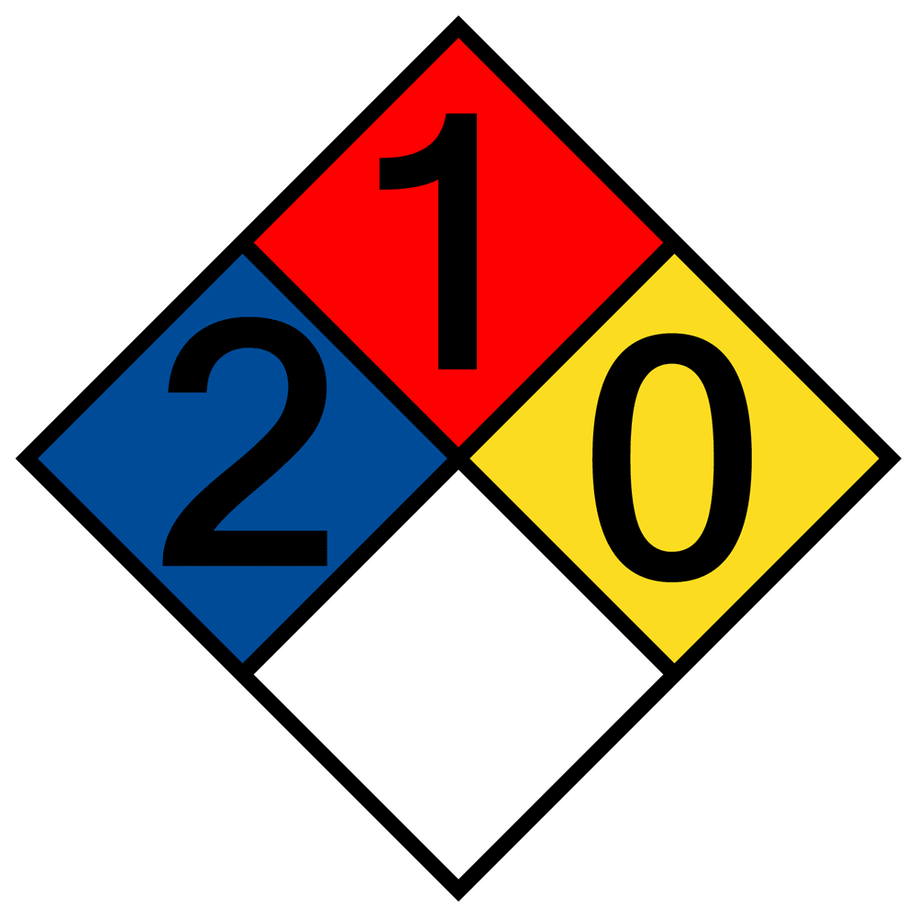 | Peligro | Toxico Corrosivo. | Inhalación: Es muy irritante para el trayecto respiratorio superior. Puede causar inflamación de nariz, garganta, pulmones, con posibilidad de edemas. Contacto con la piel: Puede cuasar sequedad, cuarteamiento y dermatitis. Ingestión: Puede causar severa irritación e inflamación de la boca, garganta y estómago; severo dolor abdominal, hematemesis, hematuria, proteinuria, acidosis, vértigo, ceguera, coma, muerte | Inhalación: Llevar al aire libre. De ser necesario, suministrar respiración artificial. Asistencia médica. Contacto con la piel: Remover la ropa contaminada. Lavar la zona con abundante agua. Contacto con los ojos: Inmediatamente lavar con abundante agua ojos y parpados, por lo menos durante 15 minutos. Procurar asistencia médica. Ingestión: Tomar agua, inducir el vómito y procurar asistencia médica urgentemente | Almacenar en recipientes bien cerrados, en lugar fresco, seco, bien ventilado, y a temperatura no inferior de 15ºC, separado de sustancias incompatibles. Abrir y manipular los recipientes con cuidado, evitando respirar los vapores y el contacto con la piel. | Disponer los residuos de acuerdo a las disposiciones nacionales y municipales aplicables |  | Usar gafas de seguridad. Disponer de ducha ocular | Usar guantes resistentes a productos químicos (nitrilo, neopreno o PVC) | Usar máscara de cartuchos para vapores orgánicos | De seguridad | de trabajo mas peto de PVC | C:\Users\coord.calidad\Desktop\INFO BACKUP\TAREAS\SyST OK\HOJAS DE SEGURIDAD PRODUCTOS BODEGA\9091350-PINTA QUIMICO PARA BAÑO.pdf
12 | PINTURA, ESMALTES Y ANTICORROSIVO | SI | Talco 1-10 % Oxido de zinc 1-5 % Varsol 25-40 % Resina alquídica 10-25 % | Líquido Inflamable |  | Atención | Causa irritacion | Lavarse cuidadosamente despues de la manipulación Usar guantes/ ropa de protección/ equipo de protección para los ojos/ la cara (causa irritacion). | EN CASO DE INHALACION: Trasladar al aire fresco. Si no respira administrar respiracion artificial. Si respira con dificultad suministrar oxigeno y mantener a la victima abrigada y en reposo. Buscar atencion medica. EN CASO DE INGESTION: Enjuagar la boca. No provocar vomito. EN CASO DE CONTACTO CON LA PIEL: (o el pelo), quitar inmediatamente la ropa contaminada, enjuagar la piel con agua/ducharse. EN CASO DE CONTACTO CON LOS OJOS: Enjuague con agua cuidadosamente durante varios minutos, quitar las lentes de contacto cuando esten presentes y pueda hacerse con facilidad proceguir con el lavado. | Almacenar en un lugar bien ventilado, guardar el recipiente hermeticamente cerrado. Almacenar… lejos de fuientes de calor o ignicion. | Eliminar contenido/el recipiente... (Producto curado, completamente endurecido, puede ser desechado como escombro). |  | Gafas de seguridad con protectores laterales. | Guantes de caucho, nitrilo, pvc. | Se recomienda el uso de mascarilla con filtros 18000 para vapores organicos | Botas de seguridad de material o de caucho | Ropa de trabajo con peto de PVC | C:\Users\coord.calidad\Desktop\INFO BACKUP\TAREAS\SyST OK\HOJAS DE SEGURIDAD PRODUCTOS BODEGA\9090032-PINTURA POLIURETANO AMARILLO RENAULT.pdf
13 | VASELINA SOLIDA | si | N/A | N/A | 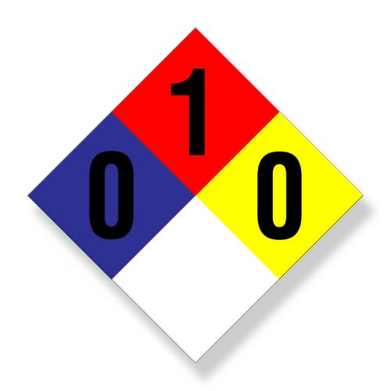 | Advertencia | Liquido inflamable | En general, no es peligroso durante el manejo normal, sin embargo, buenas prácticas de laboratorio siempre deben ser utilizadas. Evite la exposición a largo plazo de la piel o la inhalación. | Contacto con la piel: |  |  |  |  |  |  |  |  | C:\Users\coord.calidad\Desktop\INFO BACKUP\TAREAS\SyST OK\HOJAS DE SEGURIDAD PRODUCTOS BODEGA\9091038-VASELINA SÓLIDA.pdf
14 | DISOLVENTE UNIVERSAL ACRILICO | SI | Mezcla de aromaticos con alifaticos y alcoholes | Líquido Inflamable | 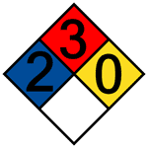 | Peligro | Puede causar, dolor de cabeza, nauseas y la MUERTE | Liquido combustible. Emite vapores invisibles que pueden formar mezclas explosivas con el aire a temperaturas de 43 ºC o superiores. El líquido puede acumular cargas estáticas al trasvasarlo o agitarlo. Los vapores son más pesados que el aire y pueden desplazarse hasta una fuente de ignición, encenderse y llevar el fuego hasta su lugar de origen | En caso de contacto con los ojos: lave bien inmediatamente al menos por 15 minutos elevando los parpados superior e inferior para asegurar la remoción del quimico. En caso de Ingestión: Lave los labios con agua, si la victima esta consiente y no convulsiona, dele de beber agua uno o dos vasos para diluir el quimico en el estomago | Almacene bien cerrado en lugar bien ventilado, alejado de materiales incompatibles y calor, a temperatura ambiente. Disponga de las medidas generales para las áreas de almacenamiento de líquidos inflamables. Almacene los contenedores vacíos separados de los llenos. | Devuelva el envase al proveedor |  | Gafas de seguridad | Guantes de caucho o de nitrilo | Dependiendo del nivel de exposicion, si es bajo, |  |  | C:\Users\coord.calidad\Desktop\INFO BACKUP\TAREAS\SyST OK\HOJAS DE SEGURIDAD PRODUCTOS BODEGA\9090056-DISOLVENTE UNIVERSAL ACRILICO.pdf
15 | PEGANTE BOXER | SI | Tolueno Hexano Ciclohexano | Líquido Inflamable | N/A | Peligro | Irritante | Mantener alejado del calor/ de chispa / de llamas al descubierto de superficies calientes No fumar. No comer beber o fumar mientras se manipula este producto. | En caso de inhalacion. transportar a la persona al aire libre y mantener en posicion que facilite respiracion EN CASO DE CONTACTO CON LOS OJOS: Lavar los ojos abundantemente durante 15 minutos con agua corriente y los párpados abiertos. Si la irritación persiste, acuda al médico. EN CASO DE INGESTION: Enjuagar la boca. No provocar vomito. | Almacenar en locales con buena ventilación. | Pedir información al fabricante |  | Gafas de seguridad con protectores laterales. | Nitrilo, Viton, 4H (Silver Shield). | Respirador APR con cartucho para vapores orgánicos | De seguridad | NA
16 | GRASA LUBRICANTE | Si | Aceites minerales | N/A |  | Atención | Puede causar irritacion en caso de contacto con los ojos. | Evitar todo contacto con los ojos, la piel o la ropa. | EN CASO DE CONTACTO CON LOS OJOS: Aclarar cuidadosamente con agua durante varios minutos. Quitar las lentes de contacto, si lleva y resulta fácil. Seguir aclarando. | N/A | Eliminar el contenido / recipiente. |  | Gafas de seguridad con protectores laterales. | Nitrilo | N/A | De seguridad | De trabajo
17 | LIQUIDO DE FRENOS | SI | N/A |  |  | Peligro | provoca leciones oculares graves | mantener alejado del calor /de chispa/ llamas al descubierto /de superficies calientes.no fumar | Llamar inmediatamente a un centro de toxicologia /medico | Almacenar en un lugar bien ventilado | Eliminar el contenido / recipiente. |  | Gafas de seguridad con protectores laterales. | nitrilo | N/A | De seguridad | De trabajo | C:\Users\coord.calidad\Desktop\INFO BACKUP\TAREAS\SyST OK\HOJAS DE SEGURIDAD PRODUCTOS BODEGA\9091303-TALCO INDUSTRIAL.pdf
SW
18 | NITROGENO | SI | Propan-2-ol 60-100% | Gas comprimido |  | Emergencia Cuidado | A la expocision directa puede causar daño a los pulmones, afecta el sistema nervioso y convulsiones. | Mantener/ almacenar alejado de ropa y/o materiales combustibles | En caso de inhalacion: llevar a la victima al aire fresco, administre respiracion artificial, si tiene mucha complicacion para respirar trasladelo hacia donde un medico inmediatamente Contacto con la piel: lave con abundante agua el area afectada Contacto con los ojos: lave los ojos con agua, y consulte un medico de inmediato de preferencia oftalmologo | Almacenar en un lugar bien ventilado, asegurese de que los cilindros no tienen riesgo de caida, almacene separadamente cilindros llenos y vacios | Eliminar el contenido / recipiente. |  | Gafas de seguridad | Guantes industriales | N/A | De seguridad | De trabajo | C:\Users\coord.calidad\Desktop\INFO BACKUP\TAREAS\SyST OK\HOJAS DE SEGURIDAD PRODUCTOS BODEGA\9013010-PIPA NITROGENO.pdf
19 | OXIGENO | SI | Oxigeno 99.5% | 2 | 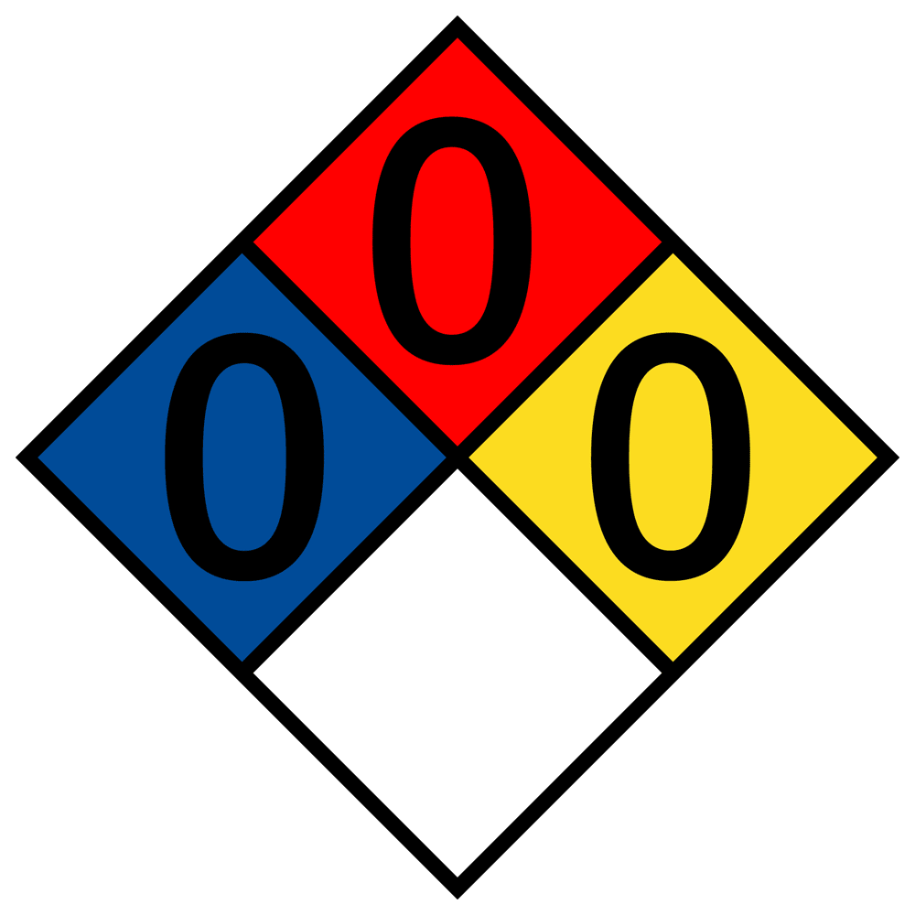 | PELIGRO | A la expocision directa puede causar daño a los pulmones, afecta el sistema nervioso y convulsiones. | Mantener/ almacenar alejado de ropa y/o materiales combustibles | EN CASO DE INHALACION : Transportar a la persona al aire libre y mantenerla en un posición que le facilite la respiración. | Almacenar en un lugar bien ventilado, asegurese de que los cilindros no tienen riesgo de caida, almacene separadamente cilindros llenos y vacios | Eliminar el contenido/recipiente… (Disponer de los cilindros y entregarlos al proveedor para su dispocision final). |  | Gafas de seguridad | Guantes industriales | N/A | Botas de seguridad de material o de caucho | Ropa de trabajo | C:\Users\coord.calidad\Desktop\INFO BACKUP\TAREAS\SyST OK\HOJAS DE SEGURIDAD PRODUCTOS BODEGA\9013011-PIPA DE OXIGENO.pdf
20 | PIPA ACETILENO | SI |  | Gas inflamable bajo presión | 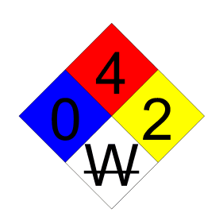 | Peligro | Puede formar mezclas explosivas con aire. No descargue a presiones por encima de 15 psig. Puede causar vertigo y somnolencia | El uso de acetileno en soldadura y corte puede crear peligros adicionales, Humos y gases son dañinos para la salud | INHALACIÓN: Lleve a la victima al aire fresco. Administre respiración artificial. Si se dificulta la respiración, llame un medico inmediatamente. CONTACTO CON LA PIEL: Para exposiciones al gas frio o liquido, inmediatamente bañe el area quemada por congelamiento con agua tibia. En caso de exposición masiva llame un medico. INGESTIÓN: Si se ingiere el liquido, administre de inmediato dos vasos de agua e induzca al vomito si la victima se enuentra consciente. Llame a un medico | Proteja los cilindros contra daños fisicos. Utilice un carro de mano para mover los cilindros, los equipos electricos conectados deben ser protegidos contra la formación de chispas, o deben ser aprueba de explosión | Eliminar el contenido/recipiente… (Disponer de los cilindros y entregarlos al proveedor para su dispocision final). |  | Gafas de seguridad | De carnaza | Se deben utilizar respiradores de suministro, cuando la ventilación no sea la adecuada | Botas de seguridad de material o de caucho | De trabajo | C:\Users\coord.calidad\Desktop\INFO BACKUP\TAREAS\SyST OK\HOJAS DE SEGURIDAD PRODUCTOS BODEGA\9013013-PIPA ACETILENO.pdf
21 | CATALIZADOR EPOXI | SI | Dietilentriamina Dowanol Xileno | 3 | 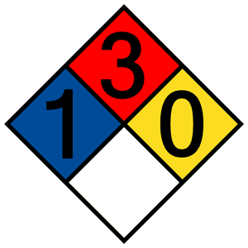 | ATENCION | Depresion del sistema nervioso central. | Usar guantes / ropa de proteccion / equipos de proteccion para ojos y cara. | ENCASO DE INGESTION: No inducir al vomito, solicitar atencion medica. EN CASO DE INHALACION: Colocar al afectado en el aire fresco, suministrar oxigeno o respiracion artificial si es necesario. EN CASO DE CONTACTO CON LOS OJOS: Lavar los ojos abundantemente durante 15 minutos con agua corriente y los párpados abiertos. Si la irritación persiste, acuda al médico. EN CASO DE CONTACTO CON LA PIEL: Lavar abundantemente con agua y jabón. Si la irritación persiste, acuda al médico. | Almacenar en un lugar bien ventilado, guardar el recipiente hermeticamente cerrado. Almacenar… lejos de fuientes de calor o ignicion. | Eliminar el contenido/recipiente… (Disponer deacuerdo a lo establecido por las autoridades locales y regulacion nacional). |  | Gafas de seguridad | Guantes de caucho, nitrilo, pvc. | Se recomienda el uso de mascarilla con filtros 18000 para vapores organicos. | Botas de seguridad de material o de caucho | Ropa de trabajo con peto de PVC. | C:\Users\coord.calidad\Desktop\INFO BACKUP\TAREAS\SyST OK\HOJAS DE SEGURIDAD PRODUCTOS BODEGA\9090008-CATALIZADOR UNIVERSAL.pdf
22 | DETERGENTE EN POLVO | SI | Carbonato de sodio De sodio y aluminio Alquilbenceno sulfonato de sodio Etoxilatos de alcohol | N/A | N/A | ATENCION | Irritante | Lavarse cuidadosamente despues de la manipulacion. No dispersar en el medio ambiente. Usar guantes / ropa de proteccion / equipos de proteccion para ojos y cara. Utilizar solo al aire libre o en un lugar bien ventilado. | ENCASO DE INGESTION: No inducir al vomito, solicitar atencion medica. EN CASO DE CONTACTO CON LOS OJOS: Lavar los ojos abundantemente durante 15 minutos con agua corriente y los párpados abiertos. Si la irritación persiste, acuda al médico. EN CASO DE CONTACTO CON LA PIEL: Lavar abundantemente con agua y jabón. Si la irritación persiste, acuda al médico. EN CASO DE INHALACION: Si se sienten molestias, acudir al medico. | Almacenar en un lugar bien ventilado, guardar el recipiente hermeticamente cerrado. | Eliminar el contenido/recipiente… (Disponer deacuerdo a lo establecido por las autoridades locales y regulacion nacional). |  | Gafas de seguridad con protectores laterales. | Guantes de caucho. | N95 Material particulado | De seguridad | De trabajo
23 | FIBRA DE VIDRIO | SI | Vidrio Fibroso ( Filamento continuo de fibra vítrea) | N/A |  | Peligro | Este producto puede ser objeto de regulaciones, tener límites de exposición u otra información bajo las siguientes denominaciones: Vidrio fibroso, partículas molestas, filamentos de vidrio | Utilizar al aire libre o en un lugar bien ventilado. mantener alejado del calor/ de chispas/ de llamas aldescubierto/de superficies calientes. No fumar | Contacto con los Ojos.: Lave inmediatamente los ojos con abundante agua al menos durante 15 minutos. No se frote ni se rasque los ojos. Contacto con la Piel: Lave con agua y jabón suave. Para quitar las fibras utilice una toalla, nunca se rasque o frote las áreas irritadas, ya que podría hacer que las fibras penetren más en la piel provocando una mayor irritación Ingestión: Es improbable que este material pueda ser ingerido. Pero en caso de ingestión, vigile el estado de la persona afectada durante varios días para cerciorarse de que no ocurra un bloqueo intestinal | Mantenga el producto en su empaque y hasta donde sea práctico. Minimice el riesgo potencial de la generación de polvos. Mantenga las áreas limpias. Evite el manejo innecesario y desperdicio. | Evitar desperdicios |  | Gafas de seguridad | Guantes de carnaza | Use mascarilla respiratoria apropiada | de seguridad | De trabajo | C:\Users\coord.calidad\Desktop\INFO BACKUP\TAREAS\SyST OK\HOJAS DE SEGURIDAD PRODUCTOS BODEGA\9091302-FIBRA VIDRIO MATT-600_700.pdf
24 | THINNER | SI | Thinner | 3 | 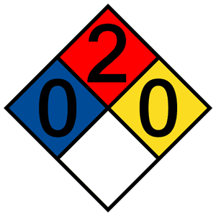 | PELIGRO | Puede causar, dolor de cabeza, nauseas y la MUERTE | Utilizar al aire libre o en un lugar bien ventilado. mantener alejado del calor/ de chispas/ de llamas aldescubierto/de superficies calientes. No fumar | EN CASO DE CONTACTO CON LOS OJOS: Lavar los ojos abundantemente durante 15 minutos con agua corriente y los párpados abiertos. Si la irritación persiste, acuda al médico. | Almacenar en un lugar bien ventilado, guardar el recipiente hermeticamente cerrado. proteger de la luz solar. Almacenar en un lugar bien ventilado. | Eliminar el contenido/recipiente… (Disponer deacuerdo a lo establecido por las autoridades locales y regulacion nacional). |  | Gafas de seguridad | Guantes de caucho, nitrilo, pvc. | Se recomienda el uso de mascarilla | Botas de seguridad de material o de caucho | Ropa de trabajo | C:\Users\coord.calidad\Desktop\INFO BACKUP\TAREAS\SyST OK\HOJAS DE SEGURIDAD PRODUCTOS BODEGA\9090100-THINNER CORRIENTE.pdf
25 | Varsol | SI | 48 %Mezcla de hidrocarburos | 3 |  | Atención | Liquido y vapores inflamables Nocivo por ingestion, contacto e inhalacion | Mantener alejado del calor/de chispa/de llamas al descubierto/de superficies calientes. No fumar Tomar medidas de precaución contra las descargas electrostáticas. | En caso de Inhalación: Obtenga atención médica de inmediato. En caso de ingestión llamar inmediatamente a un centro de toxicolología Emerquimica: En caso de ingestion no provocar vomito, acudase inmediatamente al medico y muestrele la etiqueta. | Almacenar en un lugar bien ventilado | Pedir información al fabricante |  | Gafas de seguridad | Nitrilo, Viton | Recomendable: Tapabocas | De seguridad | De trabajo | C:\Users\coord.calidad\Desktop\INFO BACKUP\TAREAS\SyST OK\HOJAS DE SEGURIDAD PRODUCTOS BODEGA\9090036-VARSOL.pdf
26 | Silicona Heavy Duty | SI | Destilado de petroleo, propano - butano | N/A |  | Atención | Produce resequedad en la piel, irritación de los ojos, excesiva inhalación produce efectos anestésicos | Los envases en aerosol, almacenados a temperaturas superiores a los 48. 9 °C pueden explotar | Inhalación: Trasladar la víctima al aire fresco. Personal capacitado en primeros auxilios debe aplicar oxigeno si se le dificulta respirar 2. Ojos: Lavar con abundante agua durante 15 minutos como mínimo, levantar y separar bien los párpados para asegurar la remoción del producto 3. Piel: Lave la parte afectada con abundante agua por lo menos durante 15 minutos. Evite que otras zonas del cuerpo se contaminen. Retirar las prendas contaminadas lo más pronto posible. 4. Ingestión: Trasladar la persona a un centro asistencial inmediatamente | Almacenar en un lugar fresco a temperatura ambiente, alejado del calor, llamas o fuentes de ignición | Recoger con un material absorbente siempre y cuando sea en pocas cantidades, si es grande evacue el área y lavar con agua y sacarlo a un lugar no habitado. |  | Gafas de seguridad | Guantes resistentes a los solventes | Depende de la exposicion | De seguridad | de trabajo y delantal | C:\Users\coord.calidad\Desktop\INFO BACKUP\TAREAS\SyST OK\HOJAS DE SEGURIDAD PRODUCTOS BODEGA\Silicona Heavy Duty aerosol.pdf
27

